Sheet1
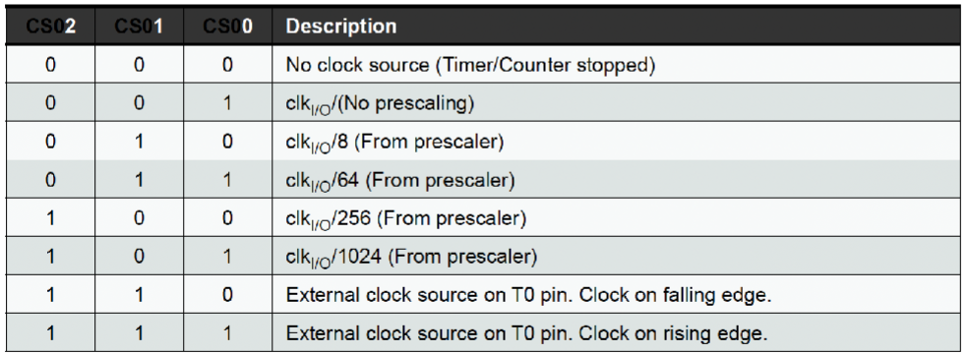
FRECUENCIA | 1000000
PRESCALER | 64 | (8-64-256-1024)
Tdeseado | 0.005

TCNT0 | 177.875

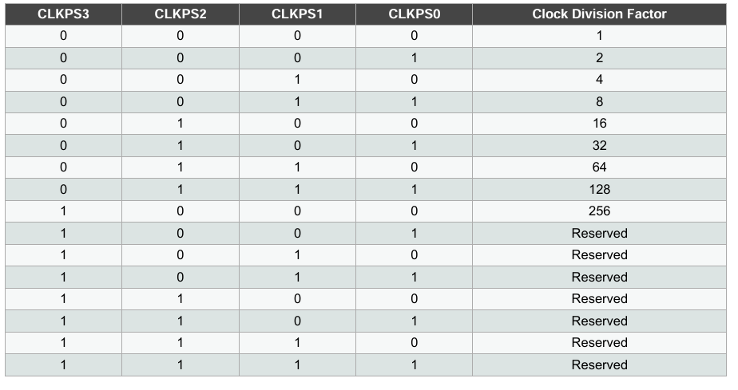
PARA CLKPR

